6월
 | 6월3일 | 6월4일 | 6월5일 | 6월10일 | 6월11일 | 6월12일 | 6월13일 | 6월14일 | 6월17일 |  | 6월18일 | 6월19일 | 6월20일 | 6월21일 | 6월22일 | 6월24일 |  | 6월25일 | 6월26일 | 6월27일 | 6월28일
9:00~10:00 | 웹스크랩핑/크롤링 설명 | 과제 풀이(네이버 블로그 글 가져오기) | ~Selenum설치 ~webdriver.find & click() ~pw.input.send_keys('') ~플랫폼별 자동 로그인 그리고 글 작성 가능! | ~공공데이터포털 대기오염 정보 조회 오픈 API 활용 ~API 가이드 문서 읽는 방법 | 깃허브 소스트리 사용법 | ~네이버 API 복습 ~블로그 글쓰기 ~필수 변수명 확인 | 강사님이 만든 cgv크롤링= iframe 타파하는 방법 | ~sql ~sample.dump practice ~insert into ~ values | sql 복습 네이버영화 크롤링한 데이터 sql데이터베이스로 저장 | 머신러닝 시작 | 어제 시험 풀이 | ~numpy 복습 ~ array 중요 ~ array 비교 연산자 사용 가능 예) arr1 > 50 | 도연님병문안 | ~python module 복습 디렉토리 설정 + sys.path.append('%파일이름%') ~path 설정이 되어야 다른 폴더 안에 있는 module을 사용할 수 있다. | 멘토링 | wine linear regression 실습 |  | ~recursive partitioning은 과적합 overfitting이 100%일어난다. ~Prunning(가지치기) | TOPCIT | pytorch 머신러닝 | 다층 퍼셉트론 실전 활용
10:00~11:00 | xml & json 설명 | 웹트랜드(SOAP-XML사용, REST-JSON사용) SOAP는 서버에서 계속 html파일을 계쏙 가져옴 REST는 변하는 부분은 chrome이 새로운 부분을 그림, 변하지 않는 부분은 모두 그대로 저장해놓아 데이터 절약 | ~selenium ~image파일 저장하가ㅣ ~driver.get() x-path() | ~대기오염 정보 조회_시작 ~xml과 json은 각기 다른 방식으로 처리 xml - beautifulsoup json - json() | 프로젝트 발표 | ~프로젝트 발표 ~파이썬 복습(다음주 월요일 시험) | mariadb 설치 workbench 설치 noSQL이 최근 추세- 일관성에서 벗어난 DB | ~use <database> default 스키마가 바뀐다. ~delete from where ~update set where ~count(distinct name) ~having 은 group by까지 실행된 sql결과값을 order by 하는 것과 같다. | 데이터베이스를 파이썬으로 연결하려면 워크밴치 admin에서 'users and privilages' admin roles로 클라이언트 권한 제한 |  | ~github pyspider 크롤링 공부에 도움 되는 공간 ~자리 바꾸기 ~머신러닝 시작 | ~중요**** 연산 linspace 배열 행렬곱 슬라이싱 ~matplotlib ~graph style | 도연님병문안 | 파이썬 |  | wine linear regression 실습 |  |  |  | forward propagation | 다층 퍼셉트론 실전 활용
11:00~12:00 | 태그 접근, find_all, find(tag, 속성) find_all(tag, 속성)/find(tag, 속성) | 네이버 블로그 iframe 크롤링 하는 방법은 다름 | selenium filename = img_url.split('/')[-1] #-1은 뒤에서부터. split('/')는 /까지 filename | API 실습 | json은 재활용하기 용이하다 프로젝트 발표 | ~파이썬 전체 복습 ~복습 중 번뜩여서 대본 프로젝트 문장 찾기 업데이트 성공 | SELCT FROM WHERE DISTINCT 중복 제거 DESC table; 테이블 정보 보기 | ~select * from sample54 where a = ( select MIN(a) from sample54 ); ~update sample54 set a = 1 where a = ( select max(a) from sample54 ); ~exists문 update sample551 set a = '있음' where exists ( select no2 from sample552 where no2 = no ); ~exists와 같은거 where no in (3, 5); ~select * from `상품` inner join `재고수` on `상품`.상품코드 = `재고수`.상품코드 ~create table books( book_id INT NOT NULL, title varchar(50), content text default '' NOT NULL, author_id INT, constraint pkey_sample primary key (book_id) ); ~alter table books add published_at DATETIME; alter table books modify title varchar(100); alter table books drop author_id; | 네이버 영화 크롤링 dictionary 추가 def get_detail(movie): code = movie.get('code') title = movie.get('title') base_url = 'https://movie.naver.com/movie/bi/mi/point.nhn' params = { 'code': code } resp = requests.get(base_url, params) soup = BeautifulSoup(resp.content) open_date_tag = soup.find('dl', class_ = 'info_spec').find('dd').find_all('span')[-1] open_date = open_date_tag.text story = soup.find('div', class_ = 'story_area') movie['story'] = story movie['open_date'] = open_date ~db.set_character_set('utf8') 라틴1 코덱 에러 해결을 위해서 setting해주어야함 |  | ~supervised - 회귀, 분류 ~unsupervised learning - 군집화, 차원축소 | ~plt.axis([2013, 2019, 0, 200]) -> (x,x, y, y) | ~시그모이드 함수 - y 값의 범위는 0~ 1로 종속 | 파이썬 module package만들기 ~numpy 복습 |  | ~X = wine.drop('pH', axis= 1) y = wine['pH'] pH제외한 모든 column을 feature로 사용해서 pH값을 예측하는 것. ~stratify는 모든 값을 균등하게 샘플링할 수 있음. |  |  |  | pytorch 기본 | 다층 퍼셉트론 실전 활용
12:00~13:00 | 밥 | 밥 | 윤경이랑 밥 | 밥 | 밥 | 밥 | 밥 |  |  |  | 밥 | 밥 | 밥 | 밥 |  |  |  |  |  |  | 밥
13:00~14:00 | 크롤링 실습 | iframe 해결하기 싫을때 쓸 수 있는 응용편 -> 고유 blogid와 logNo알아내기 | selenium screenshot | API 실습 (취항항공사현황서비스) | 프로젝트 발표 | ~셀레니움 from selenium.webdriver.chrome.options import Options options = Options() options.add_argument('--headless') | SQL 실습 | workbench database reverse engineer ~i=index로 쿼리 성능 향상 가능 CREATE index btree on books(title); drop index btree on books; | 네이버 영화 크롤링 |  | 머신러닝 개요 | ML 학습 |  | ~pandas Dataframe join & append |  | ~logistics regression_ wine ~predict_proba: 확률구하기 | 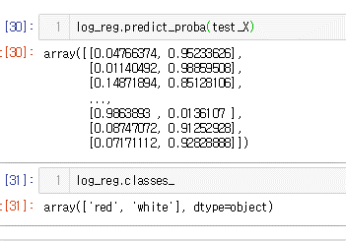 |  |  | cost function 기울기 0 찾아가는 과정 인풋->히든->결과->히든->인풋의 과정으로 역전파를 통해 cost 값을 구함 | 손글씨 분류
14:00~15:00 | 크롤링 실습 | 프로젝트 | selenium enter key = earch_elem.send_keys(u'\ue007') 한번에 실행하면 웹이 로딩되는 시간이 프로그램보다 느려서 에러가 날 수 있다. 해결하기 위해서는 1) from time import sleep // sleep(3) 3초 슬립 2) selenium // driver.implicitly_wait(10) 10초 기다리는데 내가 원하는 데이터가 나오면 바로 실행 | API 실습 (취항항공사현황서비스) | 왓챠 + 기업리포트 크롤링 session과 token으로 접근하기 | ~파이썬 복습 ~string에 있는 연산에 바로 접근 하는 방법 exec('a=1+1') or eval('2+2') | order by limit number(number만큼만 보여주세요) offset 3(3번째부터 보여주시오) select *, case when unitprice < 10 then '저' when unitprice > 50 then '중' else '고' end as '가격' from products; | ~트랜젝션 쓰는 이유 328p 입출력 속도를 향상시키기 위해서. ~start transaction; insert into books values(1, '연금술사', '금 찾아 떠나자', NULL); ROLLBACK; insert into books values(2, '다크메이지', '어두운 메이지', NULL); insert into books values(3, '채식주의자', '베지테리언', NULL); commit; | 네이버 |  | ~Cross validation trainset과 testset의 값이 최고지점에서 같은 때 가장 적합. Trainset이 높으면 overfitting testset이 낮으면 underfitting ~Linear Regression 선형 회귀 ~X, y = make_regression(n_samples = 1000, n_features = 10000, bias = 10, noise = 1) - features = 왼쪽 식에서 x값, | ML 학습 |  | ~엑셀 파일 다루기 |  | log_reg.coef_값의 첫번째 콜롬은 volatile acidity weight, 두번째 콜롬은 sulphates의 weight이다 |  | decision tree |  |  | 기온 분류
15:00~16:00 | 1. url을 파악한다 2. url에 접속한다 3. html 파일을 soup로 만든다 4. soup에서 각 항목들을 정리한다. 5. soup 에서 상세페이지의 href를 가져온다 6. 각 상세페이지의 href를 requests.get()한다 7. soup로 만들고 상세페이지의 각 항목들을 정리한다 8. 반복문을 통해서 pagination을 이동한다. | 프로젝트 미드 대본 합치기 크롤링 | ActionChain | API 실습 (취항항공사현황서비스) | 깃허브 소스트리 사용법 복습 pull request -> commit -> push -> pull request -------- RPA 블로그 글쓰기 --------- 네이버 로그인 API 로그인 환경 IP 주소: http://127.0.0.1:8080 (내 자신 IP) callback URL = http://127.0.0.1:8080 | 파이썬 복습 | 순서 중요 select country, count(contactname) as 'numOfCustomer' from customers -- where group by country having count(contactname) > 5 order by country desc; 다른 테이블에서 값 비교해서 가져오기 select * from suppliers where SupplierID = ( select supplierID from products where unitprice between 15 and 20 ); |  | 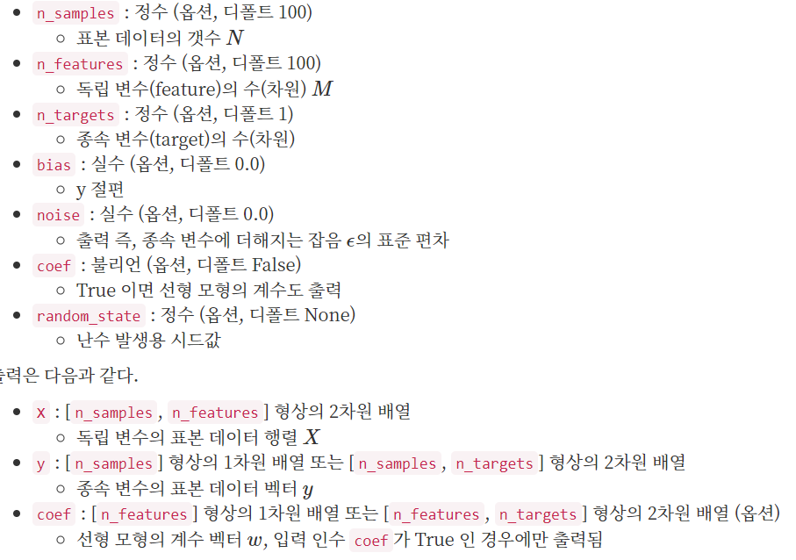 네이버 |  | ~교제 꼮꼬꼬꼬꼬꼮 읽기 matplotlib pandas, numpy | california housing ML | 잠 | ~glob ~*를 통해 여러 엑셀파일 한번에 불러오기 가능 ~import re |  | ~pred_train = log_reg.predict(test_X) train_X는 샘플 중 80%를 training으로 사용하고 샘플 중 20%를 test데이터로 사용해서 랜덤으로 차출된 test데이터 값을 얼마나 정확히 예측하는 가를 아는 것임. ~Train_X를 넣어서 train_y가 나올 확률 60% test_X를 넣어서 test_y가 나올 확률 58% ~ multi_class를 써주면 자동으로 SoftMax로 계산됌 | 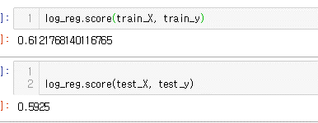 | random forest estimator 또는 max_depth를 수정하면서 예측률을 올릴 수 있음 randomforest는 여러 decisiontree를 조합해서 사용하는 방법. |  | 신경망 구성 | ant_bee
16:00~17:00 | 뉴스 실시간검색어 크롤링 연습 | 프로젝트 | css 활용 태그 찾기 import requests from bs4 import BeautifulSoup url = 'https://sports.news.naver.com/mlb/news/read.nhn?oid=460&aid=0000001046' resp = requests.get(url) soup = BeautifulSoup(resp.content) soup.select('#newsEndContents>p') ID = # class = . | API 실습 (취항항공사현황서비스) | 네아로 API | ~Beautifulsoup 복습 ~find_all('div', recursive = False) 는 div태그 바로 아래에 있는(2nd generation) 값들만 가져옴. True면 모든 div를 가져옴(n generation) | select products.productID, products.productName, products.supplierID, suppliers.companyName from products, suppliers where products.supplierID = suppliers.supplierID; 별칭 alias select p.*, s.* from products as p, suppliers as s where p.supplierID = s.supplierID; | 학교 시험 | 시험 |  |  | Ridge & Lasso regression | 잠 |  |  |  |  | california ML review ~결측값에 대하여 housing.dropna().info() = N/A 값을 삭제 or housing.drop('total_bedrooms', axis) or housing.median() 대표값 median = housing.median() # print(housing.fillna(median).describe()) housing.fillna(median).info()
17:00~18:00 | type(news_topic_all[0]) #인덱스로 접근해야한다. [가능]len(news_topic.find('ol')) [불가능]news_topic_all.find('ol') #태그가 아닌 리스트이기 때문에 사용 불가 [불가능]news_topic_all.text #리스트이기 때문에 안됌 [가능]news_topic.text bs 흐름 정리 | 프로젝트 마무리 | 프로젝트 함수로 변환 | API 실습 (취항항공사현황서비스) | API 명세 -> 블로그 API 명세 블로그 카테고리 조회 블로그 글쓰기(다음 날에 다시) | 네이버 지식인 크롤링 복습 | sql join 연습 | 학교 시험 | 시험 |  |  |  | 잠 |  |  |  |  | ~전처리 과정에 많이 사용되는 -imputer, onehotencoder -fit.transform 저장해서 사용. |  | 81p. 숫자 손글씨 분석

